マスタ管理
画面設計書 | システム | 運営管理者Web | 作成日 | 2026-06-08 | 更新日
 | 機能 | マスタ管理 | 作成者 | Tony.Hung | 更新者

画面レイアウト（FIGMA画像） |  |  |  |  |  | 画面名: AW_PLAN_001_プランマスタ（Plan Master）

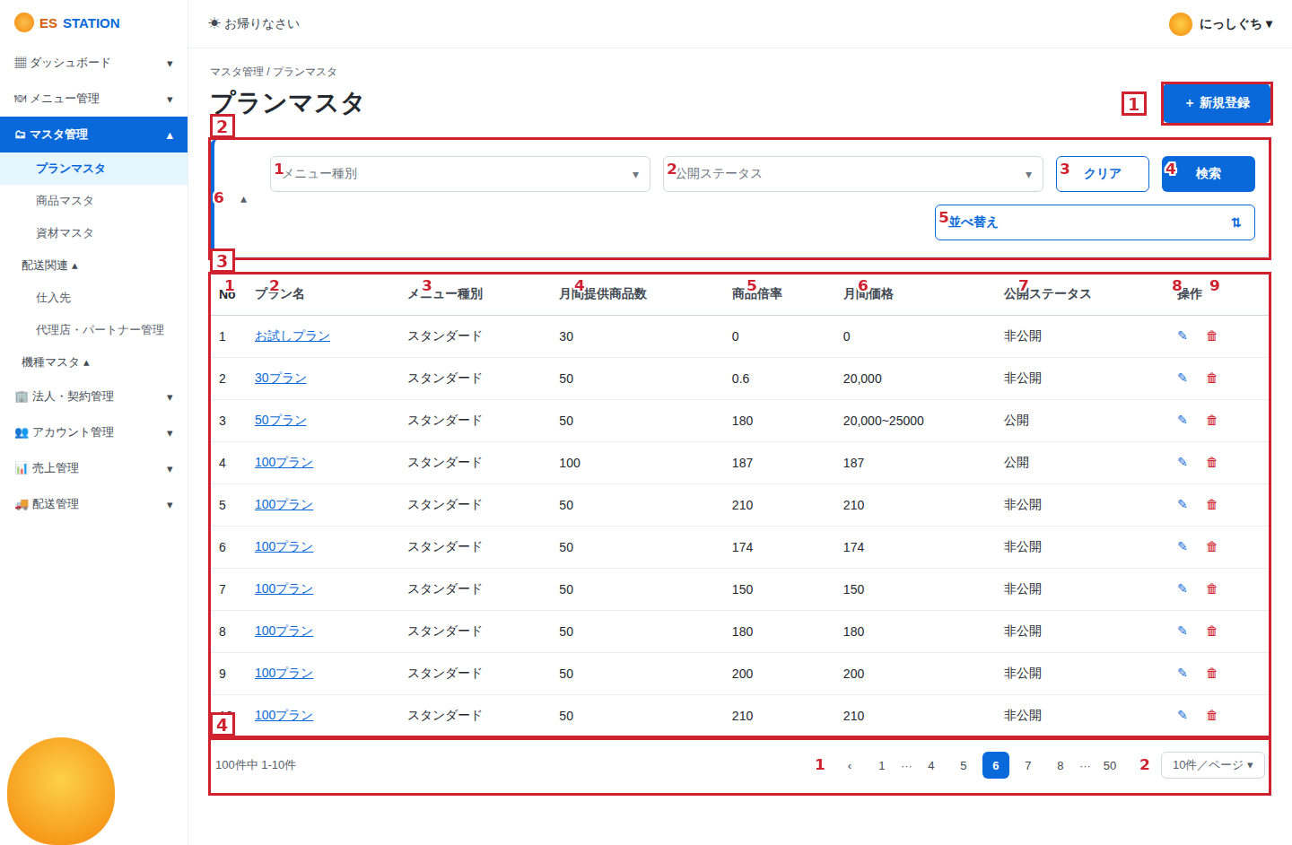
 |  |  |  |  |  | No | 項目名 |  | 詳細 | トリガー | バリデーション | エラーメッセージ | 既存あり/New | No | 項目名 (VN) |  | 詳細 (VN) | トリガー (VN) | バリデーション (VN) | エラーメッセージ (VN) | 既存あり/New (VN)
 |  |  |  |  |  | 1 | 「新規登録」ボタン |  | 「新規登録」ボタン押下時、プランマスタ登録画面を表示する。 | クリック |  |  | New | 1 | Nút "Đăng ký mới" |  | Khi nhấn nút "Đăng ký mới", màn hình đăng ký Plan master được hiển thị. | Nhấp |  |  | New
 |  |  |  |  |  | 2 | 検索・絞り込みエリア |  | 検索条件を指定してプラン一覧を絞り込む。 | 閲覧のみ |  |  | New | 2 | Khu vực tìm kiếm / lọc |  | Lọc danh sách plan theo điều kiện tìm kiếm đã chỉ định. | Chỉ xem |  |  | New
 |  |  |  |  |  | 2 | 1 | メニュー種別（プルダウン） | メニュー種別で絞り込む。プルダウンから選択する。 | 選択 |  |  | New | 2 | 1 | Loại menu (dropdown) | Lọc theo loại menu. Chọn từ dropdown. | Chọn |  |  | New
 |  |  |  |  |  | 2 | 2 | 公開ステータス（プルダウン） | 公開ステータス（公開／非公開）で絞り込む。 | 選択 |  |  | New | 2 | 2 | Trạng thái công khai (dropdown) | Lọc theo trạng thái công khai (公開/非公開). | Chọn |  |  | New
 |  |  |  |  |  | 2 | 3 | 「クリア」ボタン | 入力した検索条件をクリアし、初期状態に戻す。 | クリック |  |  | New | 2 | 3 | Nút "Xóa" | Xóa điều kiện tìm kiếm đã nhập, trở về trạng thái ban đầu. | Nhấp |  |  | New
 |  |  |  |  |  | 2 | 4 | 「検索」ボタン | 指定した条件でプラン一覧を再取得・表示する。 | クリック |  |  | New | 2 | 4 | Nút "Tìm kiếm" | Lấy lại và hiển thị danh sách plan theo điều kiện đã chỉ định. | Nhấp |  |  | New
 |  |  |  |  |  | 2 | 5 | 「並べ替え」ボタン | 一覧の並び順を変更する。 | クリック |  |  | New | 2 | 5 | Nút "Sắp xếp" | Thay đổi thứ tự sắp xếp của danh sách. | Nhấp |  |  | New
 |  |  |  |  |  | 2 | 6 | 折りたたみトグル（∧） | 押下時、検索エリアの表示／非表示を切り替える。 | クリック |  |  | New | 2 | 6 | Nút thu gọn (∧) | Khi nhấn, bật/tắt hiển thị khu vực tìm kiếm. | Nhấp |  |  | New
 |  |  |  |  |  | 3 | プラン一覧表示 |  | 登録済みプランの一覧を表示する。 | 閲覧のみ |  |  | New | 3 | Hiển thị danh sách plan |  | Hiển thị danh sách các plan đã đăng ký. | Chỉ xem |  |  | New
 |  |  |  |  |  | 3 | 1 | No | 一覧の表示順番号を表示する。 | 閲覧のみ |  |  | New | 3 | 1 | No | Hiển thị số thứ tự trong danh sách. | Chỉ xem |  |  | New
 |  |  |  |  |  | 3 | 2 | プラン名 | プラン名を表示する。クリック時、プラン詳細画面へ遷移する。 | クリック |  |  | New | 3 | 2 | Tên plan | Hiển thị tên plan. Nhấp vào sẽ chuyển sang màn hình chi tiết plan. | Nhấp |  |  | New
 |  |  |  |  |  | 3 | 3 | メニュー種別 | 当該プランのメニュー種別を表示する。 | 閲覧のみ |  |  | New | 3 | 3 | Loại menu | Hiển thị loại menu của plan đó. | Chỉ xem |  |  | New
 |  |  |  |  |  | 3 | 4 | 月間提供商品数 | 月間に提供する商品数を表示する。 | 閲覧のみ |  |  | New | 3 | 4 | Số SP cung cấp / tháng | Hiển thị số sản phẩm cung cấp trong tháng. | Chỉ xem |  |  | New
 |  |  |  |  |  | 3 | 5 | 商品倍率 | 当該プランの商品倍率を表示する。 | 閲覧のみ |  |  | New | 3 | 5 | Hệ số sản phẩm | Hiển thị hệ số sản phẩm của plan đó. | Chỉ xem |  |  | New
 |  |  |  |  |  | 3 | 6 | 月間価格 | 月間価格を表示する。 | 閲覧のみ |  |  | New | 3 | 6 | Giá hàng tháng | Hiển thị giá hàng tháng. | Chỉ xem |  |  | New
 |  |  |  |  |  | 3 | 7 | 公開ステータス | 公開ステータス（公開／非公開）を表示する。 | 閲覧のみ |  |  | New | 3 | 7 | Trạng thái công khai | Hiển thị trạng thái công khai (公開/非公開). | Chỉ xem |  |  | New
 |  |  |  |  |  | 3 | 8 | 「編集」ボタン | 編集アイコンを表示する。押下時、プラン編集画面へ遷移する。編集権限がある場合のみ操作可能。 | クリック |  |  | New | 3 | 8 | Nút chỉnh sửa | Hiển thị biểu tượng chỉnh sửa. Khi nhấn, chuyển sang màn hình chỉnh sửa plan. Chỉ thao tác được khi có quyền chỉnh sửa. | Nhấp |  |  | New
 |  |  |  |  |  | 3 | 9 | 「削除」ボタン | 削除アイコンを表示する。押下時、削除確認ポップアップを表示する。削除権限がある場合のみ操作可能。 | クリック |  |  | New | 3 | 9 | Nút "Xóa" | Hiển thị biểu tượng xóa. Khi nhấn, hiển thị popup xác nhận xóa. Chỉ thao tác được khi có quyền xóa. | Nhấp |  |  | New
 |  |  |  |  |  | 4 | ページネーション |  | プラン一覧のページ操作を行う。 | 閲覧のみ |  |  | New | 4 | Phân trang |  | Thực hiện thao tác phân trang cho danh sách plan. | Chỉ xem |  |  | New
 |  |  |  |  |  | 4 | 1 | ページ送り | 前後のページ、または指定ページへ移動する。 | クリック |  |  | New | 4 | 1 | Chuyển trang | Di chuyển đến trang trước/sau hoặc trang được chỉ định. | Nhấp |  |  | New
 |  |  |  |  |  | 4 | 2 | 表示件数切替 | 1ページあたりの表示件数を変更（10, 20, 50, 100件）。デフォルト：10件/ページ。 | 選択 |  |  | New | 4 | 2 | Đổi số dòng hiển thị | Thay đổi số dòng hiển thị mỗi trang (10/20/50/100). Mặc định: 10 dòng/trang. | Chọn |  |  | New

画面レイアウト（FIGMA画像） |  |  |  |  |  | 画面名: AW_PLAN_002_プランマスタ情報登録（Plan Registration）

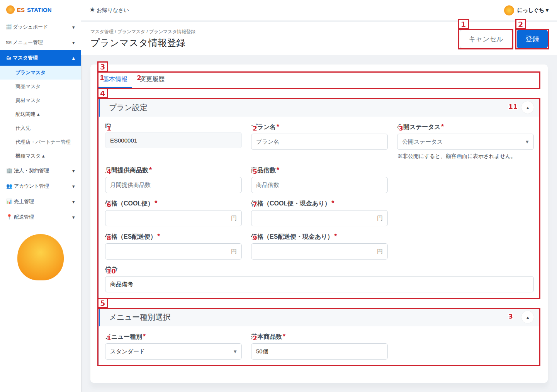
 |  |  |  |  |  | No | 項目名 |  | 詳細 | トリガー | バリデーション | エラーメッセージ | 既存あり/New | No | 項目名 (VN) |  | 詳細 (VN) | トリガー (VN) | バリデーション (VN) | エラーメッセージ (VN) | 既存あり/New (VN)
 |  |  |  |  |  | 1 | 「キャンセル」ボタン |  | 「キャンセル」ボタン押下時、確認の上プランマスタ一覧画面へ戻る。未保存データは破棄する。 | クリック |  |  | New | 1 | Nút "Hủy" |  | Khi nhấn nút "Hủy", sau khi xác nhận sẽ quay lại màn hình danh sách Plan master. Dữ liệu chưa lưu sẽ bị hủy. | Nhấp |  |  | New
 |  |  |  |  |  | 2 | 「登録」ボタン |  | 「登録」ボタン押下時、入力内容をバリデーションし、問題なければプランマスタ登録APIを実行する。 | クリック | ①登録完了 ②登録失敗 | ①登録完了 ②登録失敗 | New | 2 | Nút "Đăng ký" |  | Khi nhấn nút "Đăng ký", hệ thống kiểm tra (validation) nội dung nhập; nếu hợp lệ sẽ thực thi API đăng ký Plan master. | Nhấp | ①Đăng ký thành công ②Đăng ký thất bại | ①Đăng ký thành công ②Đăng ký thất bại | New
 |  |  |  |  |  | 3 | タブ |  | 基本情報／変更履歴のタブを切り替える。 | クリック |  |  | New | 3 | Tab |  | Chuyển đổi giữa tab 基本情報 (thông tin cơ bản) và 変更履歴 (lịch sử thay đổi). | Nhấp |  |  | New
 |  |  |  |  |  | 3 | 1 | 「基本情報」タブ | 基本情報タブを表示する（初期表示）。プラン設定・メニュー種別選択を表示する。 | クリック |  |  | New | 3 | 1 | Tab "Thông tin cơ bản" | Hiển thị tab thông tin cơ bản (mặc định). Hiển thị プラン設定 và メニュー種別選択. | Nhấp |  |  | New
 |  |  |  |  |  | 3 | 2 | 「変更履歴」タブ | 変更履歴タブへ切り替え、当該プランの変更履歴を表示する。 | クリック |  |  | New | 3 | 2 | Tab "Lịch sử thay đổi" | Chuyển sang tab lịch sử thay đổi, hiển thị lịch sử thay đổi của plan đó. | Nhấp |  |  | New
 |  |  |  |  |  | 4 | プラン設定 |  | プランの基本情報を入力するエリア。 | 閲覧のみ |  |  | New | 4 | Khu vực thiết lập Plan |  | Khu vực nhập thông tin cơ bản của plan. | Chỉ xem |  |  | New
 |  |  |  |  |  | 4 | 1 | ID | システムが自動採番したIDを表示する。編集不可。 | 閲覧のみ |  |  | New | 4 | 1 | ID | Hiển thị ID do hệ thống tự sinh. Không thể chỉnh sửa. | Chỉ xem |  |  | New
 |  |  |  |  |  | 4 | 2 | プラン名 | プラン名を入力する。 | 入力 | 必須 最大255文字 | 必須項目チェック 文字数超過チェック | New | 4 | 2 | Tên plan | Nhập tên plan. | Nhập | Bắt buộc Tối đa 255 ký tự | Kiểm tra bắt buộc Kiểm tra quá số ký tự | New
 |  |  |  |  |  | 4 | 3 | 公開ステータス | 公開ステータス（公開／非公開）をプルダウンから選択する。非公開の場合、顧客画面に表示されない。 | 選択 | 必須 | 必須項目チェック | New | 4 | 3 | Trạng thái công khai | Chọn trạng thái công khai (公開/非公開) từ dropdown. Nếu 非公開 thì không hiển thị trên màn hình khách hàng. | Chọn | Bắt buộc | Kiểm tra bắt buộc | New
 |  |  |  |  |  | 4 | 4 | 月間提供商品数 | 月間に提供する商品数を入力する。 | 入力 | 必須 半角数字 正の整数 | 必須項目チェック 数値形式チェック | New | 4 | 4 | Số SP cung cấp / tháng | Nhập số sản phẩm cung cấp trong tháng. | Nhập | Bắt buộc Số nguyên dương | Kiểm tra bắt buộc Kiểm tra định dạng số | New
 |  |  |  |  |  | 4 | 5 | 商品倍数 | 商品倍数を入力する。 | 入力 | 必須 半角数字 | 必須項目チェック 数値形式チェック | New | 4 | 5 | Hệ số sản phẩm | Nhập hệ số sản phẩm. | Nhập | Bắt buộc Số | Kiểm tra bắt buộc Kiểm tra định dạng số | New
 |  |  |  |  |  | 4 | 6 | 価格（COOL便） | COOL便の価格（円）を入力する。 | 入力 | 必須 半角数字 | 必須項目チェック 数値形式チェック | New | 4 | 6 | Giá (COOL便) | Nhập giá COOL便 (yên). | Nhập | Bắt buộc Số | Kiểm tra bắt buộc Kiểm tra định dạng số | New
 |  |  |  |  |  | 4 | 7 | 価格（COOL便・現金あり） | COOL便（現金あり）の価格（円）を入力する。 | 入力 | 必須 半角数字 | 必須項目チェック 数値形式チェック | New | 4 | 7 | Giá (COOL便・có tiền mặt) | Nhập giá COOL便 (có tiền mặt, yên). | Nhập | Bắt buộc Số | Kiểm tra bắt buộc Kiểm tra định dạng số | New
 |  |  |  |  |  | 4 | 8 | 価格（ES配送便） | ES配送便の価格（円）を入力する。 | 入力 | 必須 半角数字 | 必須項目チェック 数値形式チェック | New | 4 | 8 | Giá (ES配送便) | Nhập giá ES配送便 (yên). | Nhập | Bắt buộc Số | Kiểm tra bắt buộc Kiểm tra định dạng số | New
 |  |  |  |  |  | 4 | 9 | 価格（ES配送便・現金あり） | ES配送便（現金あり）の価格（円）を入力する。 | 入力 | 必須 半角数字 | 必須項目チェック 数値形式チェック | New | 4 | 9 | Giá (ES配送便・có tiền mặt) | Nhập giá ES配送便 (có tiền mặt, yên). | Nhập | Bắt buộc Số | Kiểm tra bắt buộc Kiểm tra định dạng số | New
 |  |  |  |  |  | 4 | 10 | 備考 | プランの備考を入力する（任意）。 | 入力 | 任意 |  | New | 4 | 10 | Ghi chú | Nhập ghi chú cho plan (tùy chọn). | Nhập | Tùy chọn |  | New
 |  |  |  |  |  | 4 | 11 | 折りたたみトグル（∧） | 押下時、プラン設定エリアの表示／非表示を切り替える。 | クリック |  |  | New | 4 | 11 | Nút thu gọn (∧) | Khi nhấn, bật/tắt hiển thị khu vực プラン設定. | Nhấp |  |  | New
 |  |  |  |  |  | 5 | メニュー種別選択 |  | 当該プランに紐づくメニュー種別と基本商品数を設定するエリア。 | 閲覧のみ |  |  | New | 5 | Khu vực chọn loại menu |  | Khu vực thiết lập loại menu và số sản phẩm cơ bản gắn với plan. | Chỉ xem |  |  | New
 |  |  |  |  |  | 5 | 1 | メニュー種別 | メニュー種別をプルダウンから選択する（例：スタンダード）。 | 選択 | 必須 | 必須項目チェック | New | 5 | 1 | Loại menu | Chọn loại menu từ dropdown (vd: スタンダード). | Chọn | Bắt buộc | Kiểm tra bắt buộc | New
 |  |  |  |  |  | 5 | 2 | 基本商品数 | 選択したメニュー種別の基本商品数を入力する（例：50個）。 | 入力 | 必須 半角数字 | 必須項目チェック 数値形式チェック | New | 5 | 2 | Số SP cơ bản | Nhập số sản phẩm cơ bản của loại menu đã chọn (vd: 50個). | Nhập | Bắt buộc Số | Kiểm tra bắt buộc Kiểm tra định dạng số | New
 |  |  |  |  |  | 5 | 3 | 折りたたみトグル（∧） | 押下時、メニュー種別選択エリアの表示／非表示を切り替える。 | クリック |  |  | New | 5 | 3 | Nút thu gọn (∧) | Khi nhấn, bật/tắt hiển thị khu vực メニュー種別選択. | Nhấp |  |  | New

